상품제안서
[제이손] 크라운 디저트 커트러리 2P 세트 | 상품코드: F03877

 |  |  |  |  |  |  | 02-412-0044 | www.easy1.co.kr
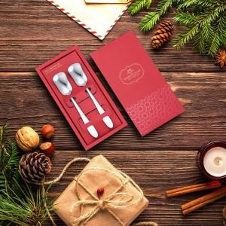

【상세/제작정보】 | .

【인쇄/포장옵션】 | 레이저 / 포장지포장

【공급단가】 | 수량 | 100~ | 300~ | 500~ | 1,000~ | 3,000~
*VAT별도 | 단가 | 5,460원 | 5,260원 | 5,060원 | 4,850원 | 4,730원

【상품 URL】 | https://dev.easy1.co.kr:443/src/goods_detail.php?gdno=3877

